PD
เลขที่ SKU : 30-119-100 วันที่ : 15/01/2024
1. ข้อมูลสินค้า |  |  |  | รูปสินค้า
ประเภท (กลุ่มหลัก) | เครื่องมือไฟฟ้าไร้สาย | ประเภท (กลุ่มรอง)
ชื่อภาษาไทย | ชุดสว่านไร้สาย Multifunction 4in1 EUROX 21V.1B | ชื่อภาษาอังกฤษ | Multifunction 4in1 EUROX 21V.1B
รหัสสินค้า | 30-119-100 | Barcode | 8859007715217
สถานะสินค้า | N | รหัสทีมขาย
รุ่น (Model) | 21V | ยี่ห้อ | EUROX
สีตัวสินค้า | แดง-ดำ | สีของบรรจุภัณฑ์ | แดง-ดำ
ทำจากวัสดุ | PA6+GF30 / เหล็ก อลูมิเนียม / อลูมิเนียมอัลลอย | ประเทศผู้ผลิต
ผู้ผลิต | พลา กรุ๊ป (ไทยแลนด์) จำกัด

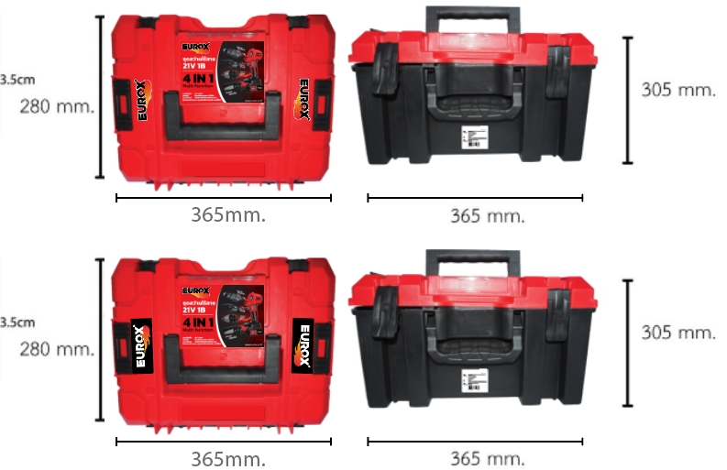
2. คุณสมบัติ |  |  |  | รูปบรรจุภัณฑ์
แรงดันไฟฟ้า | DC 21V

3. รายละเอียดบรรจุภัณฑ์
ขนาดสินค้า (ซม.) | 25x35x25 (ไม่รวมบรรจุภัณฑ์) | น้ำหนักสินค้า (กก.) | 3.8 (ไม่รวมบรรจุภัณฑ์)
ขนาดกล่อง 1 (ซม.) | 23x33x23 | ขนาดบรรจุ (กล่อง) | 1 SET
ขนาดกล่อง 2 (ซม.)
 |  | น้ำหนักรวมสินค้า (กก.) | 4
บาร์โค้ดกล่อง | 8859007715217 | ขนาดลัง (ซม.) | 52x72x52
ขนาดบรรจุ (ลัง) |  | น้ำหนักลังรวมสินค้า (กก.)
 |  |  |  | อุปกรณ์ภายในกล่อง

4. อุปกรณ์ภายในกล่อง
ไม่มีข้อมูล

5. วิธีการใช้งาน
ไม่มีข้อมูล

6. จุดเด่น จุดขาย ของสินค้า
ไม่มีข้อมูล

7. การรับประกัน |  |  |  | รูปลังสินค้า
ระยะเวลารับประกัน (เดือน) | 6 ระบุ
ประเภทการรับประกัน | เครื่องมือไร้สาย
เงื่อนไขการรับประกัน | เป็นไปตามเงื่อนไขของบริษัท

8. ข้อมูล สคบ.
ชื่อสินค้า | ชุดสว่านไร้สาย Multifunction 4in1 EUROX 21V.1B
ผลิตจากประเทศ
จัดจำหน่ายโดย | บริษัท คิงบางกอก อินเตอร์เทรด จำกัด
 | 541,543,545 ซอย 39/1 แขวงท่าแร้ง เขตบางเขน กรุงเทพมหานคร 10220
 | เลขประจำตัวผู้เสียภาษี: 0105545012035 สำนักงานใหญ่ | โทรศัพท์: 02-509-3850 | โทรสาร: 02-509-3856 |  |  | รูป Barcode
บรรจุ
วิธีการใช้
คำเตือน
ราคา | ระบุ ณ จุดขาย
วันที่ผลิต

9. ข้อควรระวัง
คำเตือน
ข้อแนะนำในการใช้งาน

